Tabelle1
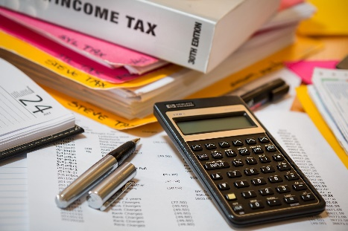
EINKOMMENSTEUER RECHNER

Aktuelles Jahr: 2022

Jahr | Gezahlte Einkommensteuer in EUR | Gezahlte Umsatzsteuer in EUR
2015 | 10000 | 2000
2016 | 50000 | 4000
2017 | 30000 | 6000
2018 | 50000 | 8000
2019 | 60000 | 10000
2020 | 70000 | 5000
2021 | 33000 | 14000

Summe Gezahlte Einkommensteuer in EUR innerhalb der letzten | 4 | Jahre | = | 213,000.00

Summe Gezahlte Steuer in EUR innerhalb der letzten | 2 | Jahre | = | 122,000.00

